Distribución de proyectos
Distribución de Proyectos GCP (desarrollo-producción)

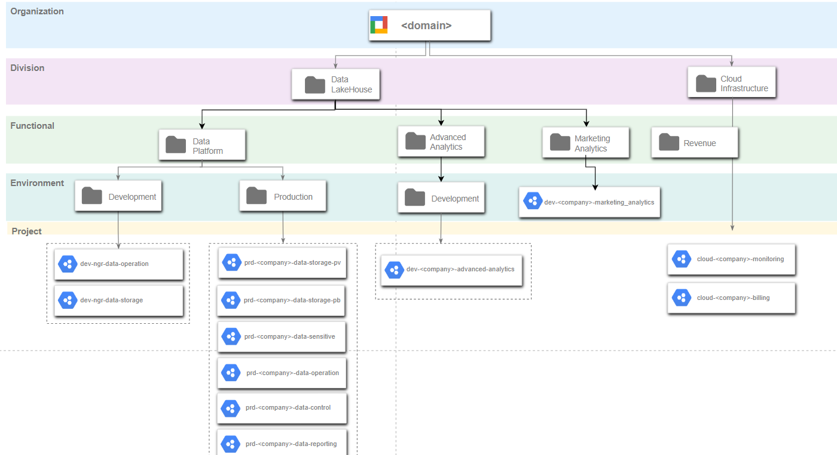
 | Nombre del Proyecto | Localización | Propósito
 | dev-<empresa>-data-operation | Development | Ambiente de desarrollo para el procesamiento de datos: pipelines, store procedures
 | dev-<empresa>-data-storage | Development | Se usa para el almacenamiento de datos de negocio (sensible y no sensible)
 | prd-<empresa>-data-operation | Production | Ambiente de producción utilizado para el procesamiento de datos: pipelines, store procedures
 | prd-<empresa>-data-storage-pv | Production | Para el almacenamiento de datos que son compartidos para toda la organización. Se comparte mediante vistas que no contienen información confidencial (mediante INCA Platform)
 | prd-<empresa>-data-sensitive | Production | Para el almacenamiento de datos de negocio sensibles o privados. Los datos en este proyecto generalmente se encriptan.
 | prd-<empresa>-data-control | Production | control para servicios de inca, tablas de calidad de datos, apis de alguna aplicación de la empresa para la gestión y control
 | prd-<empresa>-data-reporting | Production | Proyecto para despliegue de reportes tanto en looker como Power BI. Se puede aplicar reserva por slots para reducir costos
 | cloud-<empresa>-monitoring | Cloud Infrastructure | Monitoreo del uso y acceso a los recursos de los proyectos GCP.
 | cloud-<empresa>-billing | Cloud Infrastructure | Para la gestión de recursos orientados a la gestión de costos en los proyectos GCP.
 | cloud-<empresa>-dataops | Cloud Infrastructure | Para la gestión de todo lo relacionado a Dataopss Framework

Organización de datos
Organización de datos

RAW |  |  | MASTER | BUSINESS
1 dataset por sistema origen |  |  | 1 dataset por dominio de datos | 1 dataset por caso de uso/funcionalidad/proyecto de acuerdo a la necesidad de consumo
 | Bigquery |  | Datalake | Visualización/Explotación
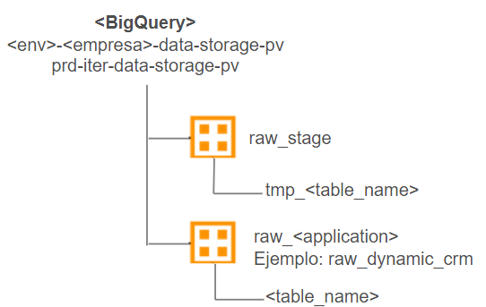
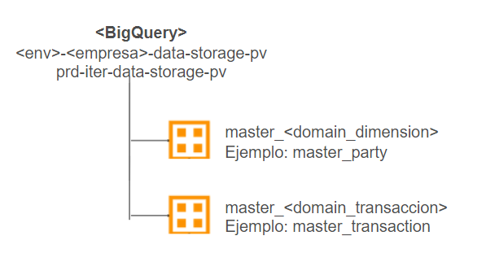
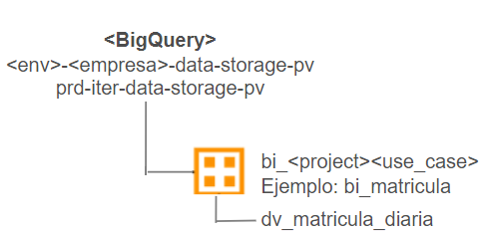

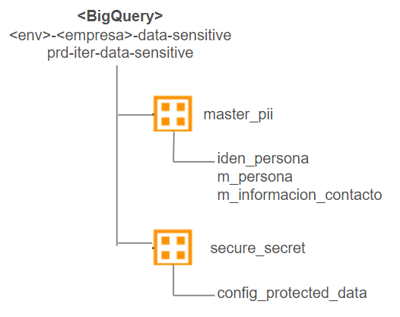
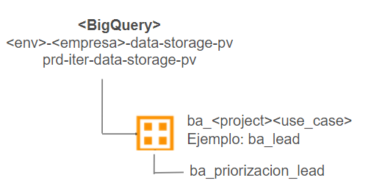
 | Cloud Storage |  | Datos sensitivos | Modelos
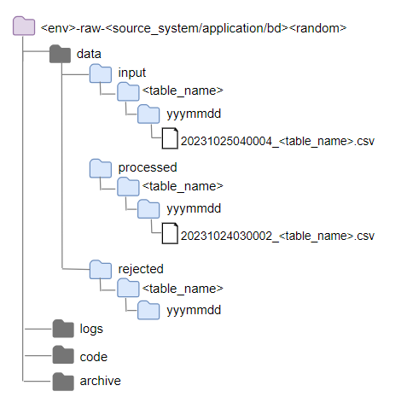

 |  | cloudstorage->raw
 |  | 1 opción: mover archivo a
 |  | processed luego de su carga
 |  | 2 opción: cargar el archivo y que mantenga
 |  | se mantenga en input
 |  | pero luego deberia enviarse los archivos
 |  | a processed

